Sheet1
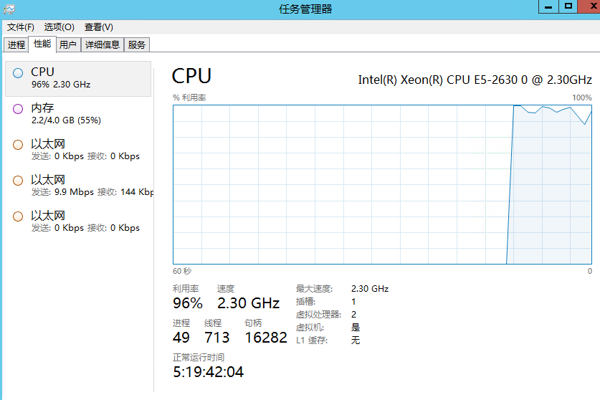
功能 | 项 | 项值 | 验收情况 | 是否有重大bug
需求分析 |  |  | 100% | 无
数据库分析 | 数据表数量 | 52 | 100% | 无
 | 视图 | 0 |  | 无
 | 存储过程 | 0 |  | 无
 | 文档编写 | 完毕 |  | 无
 | 文档规格 | 标准数据库文档 |  | 无
架构及代码 | 架构分析结论 | 三层架构 | 100% | 无
短信发送 | 短信平台提供厂商 | 上海创蓝文化传播有限公司 | 100% | 无
日志组件 | 日志存储方式 | 文本 | 100%
 | 检测方式 | 统一拦截 |  | 无
系统单元测试 | 测试方法数量 | >20 | 100% | 无
 | 测试模块名称 | 推荐人管理 |  | 无
 | 测试点模块数量 | 1 |  | 无
压力测试 | 服务器内存 | 4G | 100% | 无
 | 服务器硬盘总容量 | 40G |  | 无
 | 服务器硬盘剩余容量 | 12G |  | 无
 | 服务器cpu型号 | Intel(R) Xeon(R) CPU E5-2630 0@ 2.30GHz |  | 无
 | CPU核心 | 2核心 |  | 无
 | 测试每秒请求数量 | 20000 |  | 无
 | 用户平均等待时间 | 1s |  | 无
 | 服务器单次请求响应时间 | 7ms |  | 无
 | 服务器吞吐量 | 139 |  | 无
问题反馈 | 反馈次数 | 4 | 100% | 无
 | 修复反馈次数 | 4 |  | 无
 | 日志组件捕获异常次数 | 14 |  | 无
 | 修复次数 | 14 |  | 无
操作系统 | 操作系统版本 | window server 2012 | 100% | 无
 | web服务器 | IIS 8 |  | 无
 | .net版本 | 4.5 |  | 无
推荐人 | 后台管理 | 学校管理，推荐人管理 | 100% | 修复兼容一次
 | 前端控件 | 最低兼容ie8 | 100% | 修复兼容一次

20000并发，20000请求压力下服务器负载情况

